Sheet1
达州市中心医院关于利器盒和一次性使用识别带的采购明细表
序号 | 物品名称 | 物品规格型号 | 常用计量单位 | 参数 | 报价 | 参考图片
1 | 利器盒 | 2L | 个 | 材质：聚丙烯材料，注塑成型，盒盖：桶盖红色，旋转设计，水滴状留口，盒盖封闭后不能再开启；正面贴有分类标签信息，标签信息包含：医疗废物标识、使用科室、日期等，颜色：黄色；形状：圆形
2 | 利器盒 | 4L | 个 | 材质：聚丙烯材料，注塑成型，盒盖：桶盖红色，旋转设计，水滴状留口，盒盖封闭后不能再开启；正面贴有分类标签信息，标签信息包含：医疗废物标识、使用科室、日期等，颜色：黄色；形状：圆形
3 | 利器盒 | 6.5L | 个 | 材质：聚丙烯材料，注塑成型，盒盖：桶盖红色，旋转设计，水滴状留口，盒盖封闭后不能再开启；正面贴有分类标签信息，标签信息包含：医疗废物标识、使用科室、日期等，颜色：黄色；形状：圆形
4 | 利器盒 | 方形8L | 个 | 材质：聚丙烯材料，注塑成型，盒盖：桶盖红色，掀盖设计，水滴状留口，盒盖封闭后不能再开启；正面贴有分类标签信息，标签信息包含：医疗废物标识、使用科室、日期等，颜色：黄色；形状：方形 |  | 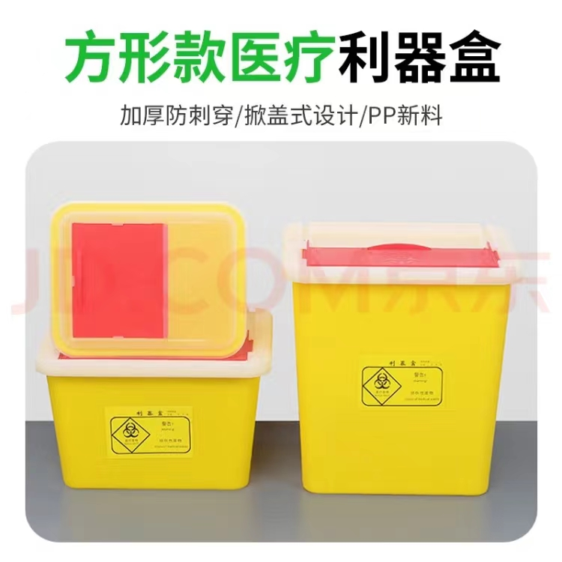
5 | 利器盒 | 方形15L | 个 | 材质：聚丙烯材料，注塑成型，盒盖：桶盖红色，掀盖设计，水滴状留口，盒盖封闭后不能再开启；正面贴有分类标签信息，标签信息包含：医疗废物标识、使用科室、日期等，颜色：黄色；形状：方形
6 | 一次性使用识别带 | 长度不低于285mm，信息填写栏宽度不低于29MM | 条 | 材质：PVC,圆形扣孔，信息填写栏包含：姓名、性别、年龄、血型、科室、床号、住院号、过敏史、诊断等，一次性按扣，适用人群：成人、儿童，成人和儿童颜色区分 |  | 